Чек-лист
Тест-кейсы
Тестируемый функционал:
Авторизация
 | Проводимый тест | Скриншот тестируемого модуля | Результат
№1 | Проверка формата вводимых логина и пароля | 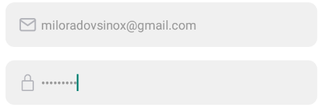 | Логин вводится в открытом виде, пароль в скрытом. Результат положителен.
№2 | Выполнение входа в приложение по фактору пары логин-пароль, работающей в веб-версии СДО Мосполитех | 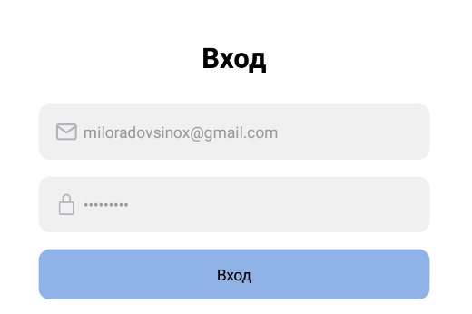 | Нет отклика приложения. Вход не выполнен. Результат отрицателен.
№3 | Проверка работоспособности текста с редиректом на форму восстановления логина или пароля |  | Редирект не происходит. Результат отрицателен.
№4 | Проверка работоспособности текста с авторизацией под гостевым пользователем |  | Происходит вход в приложение под гостевым пользователем. Тест положителен.
Профиль пользователя
 | Проводимый тест | Скриншот тестируемого модуля | Результат
№1 | Проверка работоспособности текста с редиректом на страницу с информацией о пользователе | 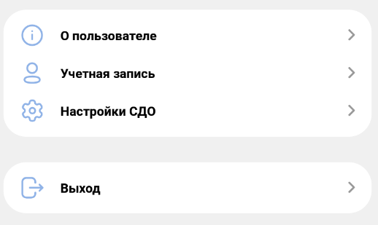 | Редирект прошёл верно. Результат положителен.
№2 | Проверка работоспособности текста с редиректом на страницу с личными данными пользователя (номер телефона, почта, пароль) |  | Редирект прошёл верно. Результат положителен.
№3 | Проверка работоспособности текста с редиректом на страницу настроек интерфейса СДО |  | Редирект прошёл верно. Результат положителен.
№4 | Проверка работоспособности кнопки выхода из аккаунта с редиректом на страницу авторизации |  | Редирект прошёл верно. Результат положителен.
№5 | Проверка корректного отображения информации на странице | 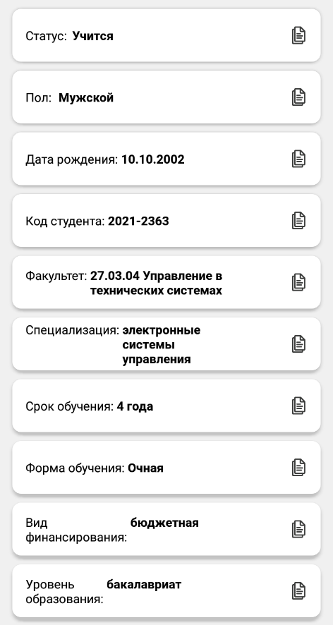 | Информация отображается корректно. Результат положителен. Информация актуальна для гостевого пользователя!
№6 | Проверка работоспособности кнопки для копирования информации о студенте в буфер обмена |  | Копирование в буфер не происходит. Результат отрицателен.
№7 | Проверка работоспособности текста с редиректом на страницу изменения номера телефона |  | Редирект прошёл верно. Результат положителен.
№8 | Проверка работоспособности текста с редиректом на страницу изменения адреса электронной почты |  | Редирект не произошёл, выдался алёрт-заглушка. Результат отрицателен.
№9 | Проверка работоспособности текста с редиректом на страницу изменения пароля |  | Редирект прошёл верно. Результат положителен.
№10 | Проверка работоспособности кнопки удаления номера телефона |  | Действие не произошло. Результат отрицателен. + Орфографическая ошибка !
№11 | Проверка формата вводимых пароля и повторного пароля на странице изменения пароля | 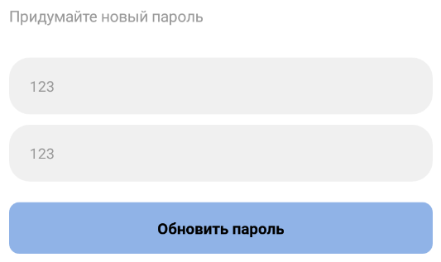 | Пароли вводятся в открытом виде. Результат отрицателен.
№12 | Проверка работоспособности кнопки обновления пароля |  | Действие не произошло. Результат отрицателен.
№13 | Проверка работоспособности текста с редиректом на страницу изменения языка интерфейса | 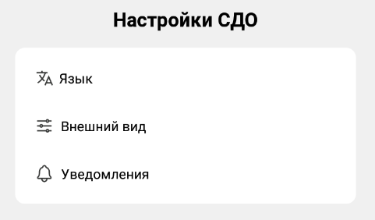 | Редирект не произошёл, выдался алёрт-заглушка. Результат отрицателен.
№14 | Проверка работоспособности текста с редиректом на страницу изменения цветовой темы приложения |  | Редирект прошёл верно. Результат положителен.
№15 | Проверка работоспособности текста с редиректом на страницу с уведомлениями |  | Редирект не произошёл, выдался алёрт-заглушка. Результат отрицателен.
№16 | Проверка работоспособности свитча для вкл/откл системной темы | 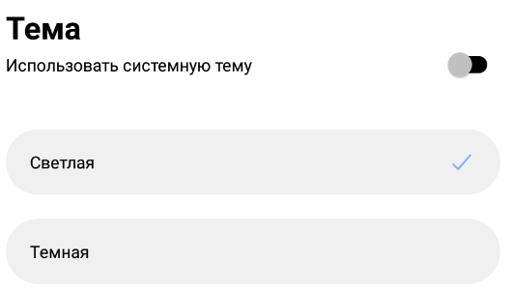 | Свитч работает. Результат положителен.
№17 | Проверка работоспособности кнопок включения светлой и тёмной темы |  | Кнопки работают, изменения темы интерфейса верны. Результат положителен.
№18 | Проверка работоспособности кнопок возврата к предыдущей странице |  | Кнопки работают. Результат положителен.
Главная страница
 | Проводимый тест | Скриншот тестируемого модуля | Результат
№1 | Проверка работоспособности карусели с расписанием ("Следующая пара") | 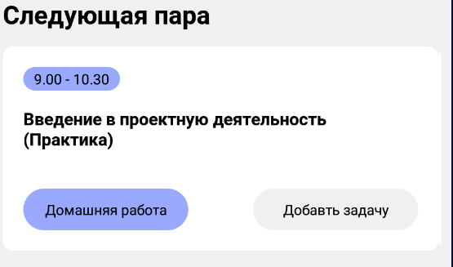 | Карусель работает. Результат положителен.
№2 | Проверка работоспособности кнопки с домашней работой |  | Кнопка не работает. Результат отрицателен.
№3 | Проверка работоспособности кнопки с добавлением задачи |  | Кнопка не работает. Результат отрицателен.
№4 | Проверка корректного отображения времени пар |  | Время пары отображается неверно. Результат отрицателен. | !!! | Комментарий: начиная с 4 пары время пар отображается некорректно, так как не учитывается большой обеденный перерыв в 40 минут.
№5 | Проверка работоспособности карусели с домашней работой | 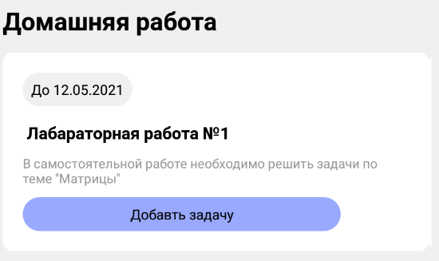 | Карусель работает. Результат положителен.
№6 | Проверка работоспособности кнопки с добавлением задачи |  | Кнопка не работает. Результат отрицателен.
№7 | Проверка работоспособности карусели с курсами | 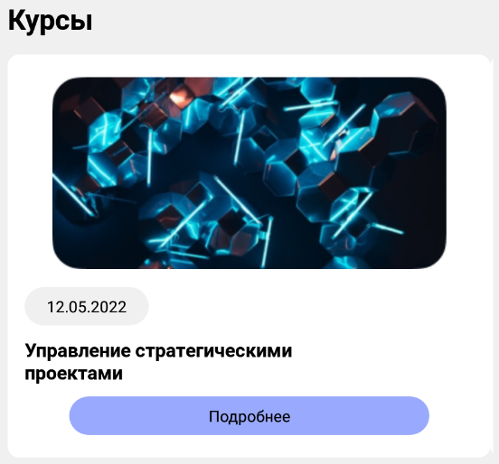 | Карусель работает. Результат положителен.
№8 | Проверка работоспособности кнопки с подробной информацией о курсе |  | Кнопка не работает. Результат отрицателен.
Курсы
 | Проводимый тест | Скриншот тестируемого модуля | Результат
№1 | Проверка кликабельности панелей с курсами для получения подробной информации | 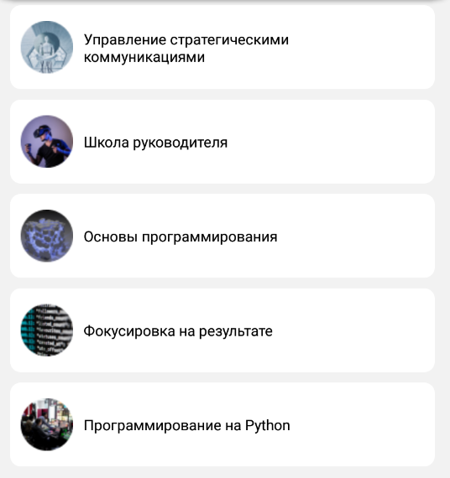 | Панели не кликаются Результат отрицателен.
Сообщения
 | Проводимый тест | Скриншот тестируемого модуля | Результат
№1 | Проверка кликабельности чатов для переписка | 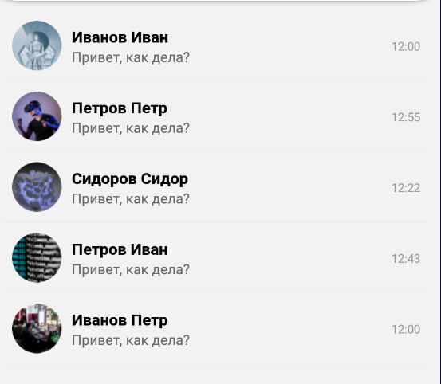 | Чаты не кликаются Результат отрицателен. | !!! | Комментарий: нет сортировки чатов по времени последнего отправленного сообщения в каждом чате.
Оценки
 | Проводимый тест | Скриншот тестируемого модуля | Результат
№1 | Проверка кликабельности кнопки "Подробнее" для получения подробной информации об оценках. |  | Клик по кнопке выдаёт алёрт-заглушку. Результат отрицателен.
Расписание
 | Проводимый тест | Скриншот тестируемого модуля | Результат
№1 | Проверка корректного отображения дат |  | Даты отображаются верно. Результат положителен.
№2 | Проверка кликабельности кнопок с датами |  | Клик по кнопке не выдаёт расписание. Результат отрицателен.

